案例
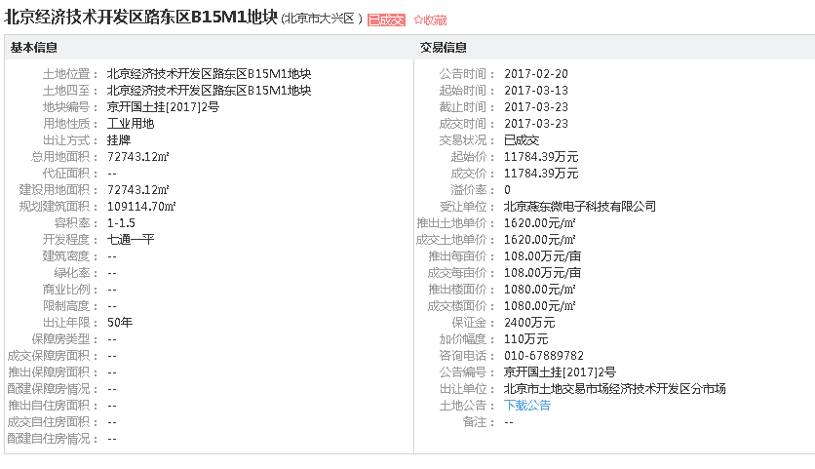
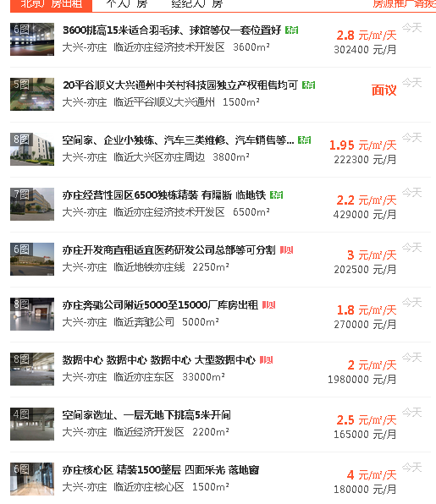
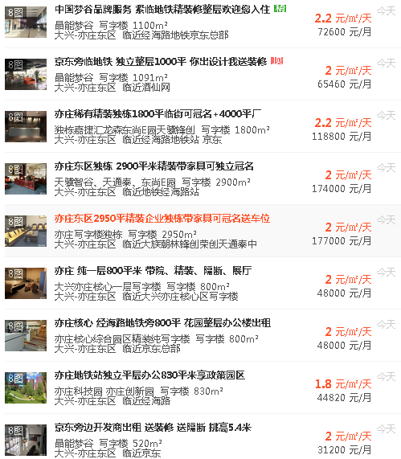

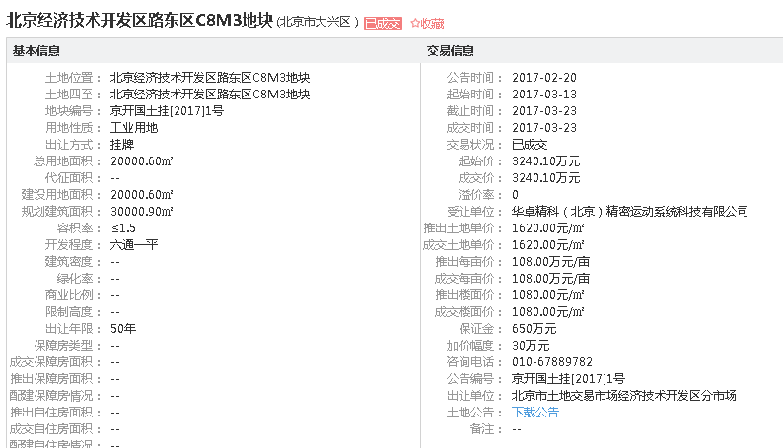

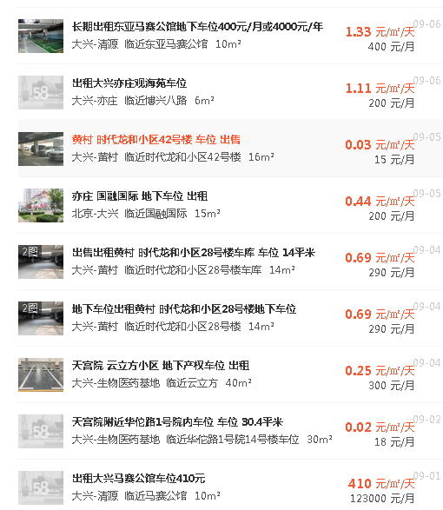

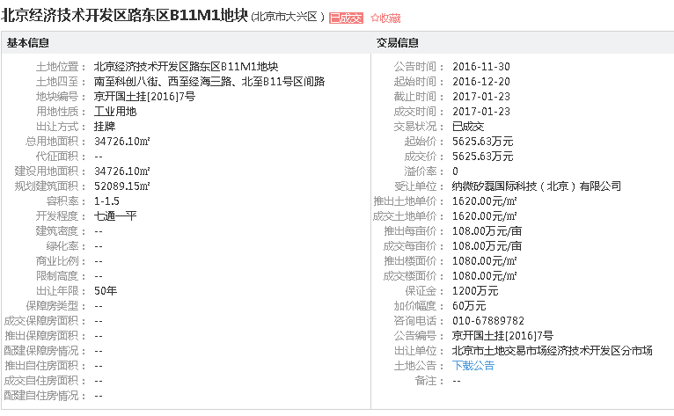

 | 面积 | 建安 | 租金 | 利润 | 1 | 16655.87 | 40%
厂房 | 66249 | 2000 | 1.4 | 10% | 2 | 16629.87 | 40%
办公 | 68635.83 | 3000 | 1.8 | 12% | 3 | 16481.63 | 70% | 56645.09
车库 | 16210.67 | 2000 | 0.3 | 5% | 4 | 16481.63 | 70%
 | 151095.5 | 2454 | 1.46 | 10% |  |  |  |  | 66249
 |  |  |  |  | 高维 | 16663.78 | 75%
 |  |  |  |  | 云 | 7550.85 | 75%
 | 面积 | 建安 | 工程进度 |  | 1# | 27495 | 70%
桥梁 | 0 | 5000 | 50% |  | 2# | 16926.2 | 70%
其他设备 | 51.6 | 2000 | 50% |  |  |  |  |  | 68635.83
 | 51.6 | 2000 | 50% |  | 车库 | 16130.98 | 75%
 |  |  |  |  |  | 151015.81 | 64.72%

 | 151147.1

